Sheet1
1. Випишіть софт скіли, які Ви можете застосувати в управлінні проєктами?
1. Комунікативні навички – вміння чітко доносити інформацію до команди та замовників, вести переговори, підтримувати зворотний зв’язок. 2. Організованість – здатність ефективно планувати роботу, розподіляти завдання та слідкувати за термінами. 3. Лідерські якості – мотивування команди, прийняття рішень у складних ситуаціях, створення комфортної атмосфери для роботи. 4. Емпатія – розуміння потреб членів команди та замовників, вміння знаходити підхід до різних людей. 5. Розв'язання конфліктів – здатність швидко і конструктивно вирішувати суперечності. 6. Критичне мислення – аналіз ситуацій, оцінка ризиків та пошук оптимальних рішень. 7. Адаптивність – вміння швидко реагувати на зміни та підлаштовуватись під нові обставини. 8. Тайм-менеджмент – ефективне управління часом власним та команди. 9. Вміння працювати в команді – сприяння колективній роботі, підтримка взаємодії між членами команди. 10. Стресостійкість – здатність залишатися зібраним та продуктивним навіть у критичних ситуаціях.
2. Напишіть, як Ви досягали поставленої мети на поточному або попередньому місці роботи?
Останні півтора року я інтенсивно розвиваюся у сфері Data Science, аналітики, а також суміжних напрямках, включаючи Python і веброзробку. В рамках навчання я опанував ключові інструменти програмування та аналізу даних, а також навички створення вебсервісів, що дозволяють інтегрувати аналітичні моделі в практичні рішення. За цей час я реалізував низку командних та особистих проєктів, серед яких були завдання з розробки API, інтеграції баз даних, а також побудови моделей машинного навчання. Ці проєкти допомогли мені набути практичного досвіду роботи з сучасними технологіями, що стало основою для моєї гнучкості, адаптивності та вміння вирішувати завдання навіть у непростих умовах.
2. Напишіть, як Ви досягали поставленої мети на поточному або попередньому місці роботи?
На керівній посаді в будівельній галузі я мав справу з ризиками різного характеру: фінансовими, технічними, організаційними та репутаційними. Для мінімізації їхнього впливу я використовував системний підхід: 1. Ідентифікація ризиків: Проводив регулярний аналіз потенційних загроз на кожному етапі проєкту, враховуючи специфіку роботи команди, обмеження бюджету та терміни виконання. 2. Оцінка ризиків: Класифікував ризики за їхнім рівнем впливу та ймовірністю виникнення, що дозволяло визначити пріоритетні зони уваги. 3. Розробка планів дій: Для кожного ризику створював стратегію реагування, включаючи резервні плани (план B), щоб забезпечити безперервність виконання завдань навіть у складних умовах. 4. Моніторинг: Постійно контролював ситуацію, відстежуючи як відомі ризики, так і нові, що могли виникати в процесі реалізації проєкту. Наприклад, у будівельних проєктах часто виникали ризики пов'язані із затримками постачань матеріалів. Для їхнього мінімізації я вибудовував альтернативні канали постачання та завчасно вів переговори з кількома постачальниками. Після зміни напрямку діяльності цей досвід став корисним у моїй роботі над IT-проєктами, де я застосовую схожі принципи управління ризиками, враховуючи специфіку нової галузі.
4. Намалюйте діаграму організаційної структури вашої компанії. Додайте посилання на організаційну структуру вашої компанії.
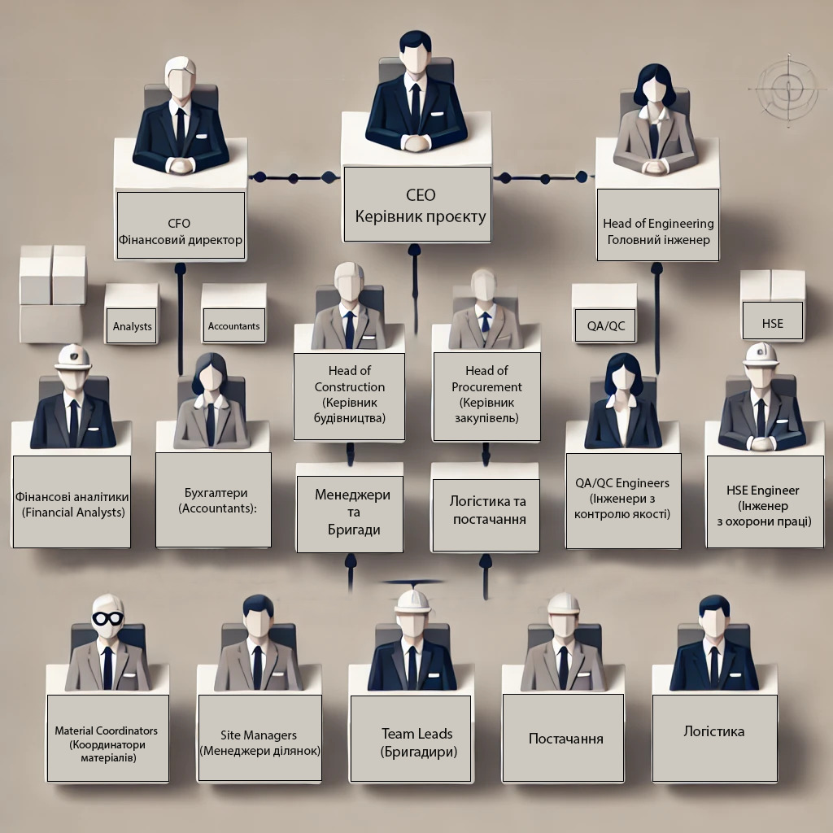 1. CEO (Керівник проєкту) Головна відповідальність за весь проєкт. 2. CFO (Фінансовий директор) Відповідає за фінансове планування та контроль бюджету. 3. Head of Engineering (Головний інженер) Підлеглі: QA/QC Engineers (Інженери з контролю якості) HSE Engineer (Інженер з охорони праці) 4. Head of Construction (Керівник будівництва) Підлеглі: Site Managers (Менеджери ділянок) Team Leads (Бригадири) 5. Head of Procurement (Керівник закупівель) Підлеглі: Логістика та постачання.

